Sayfa1
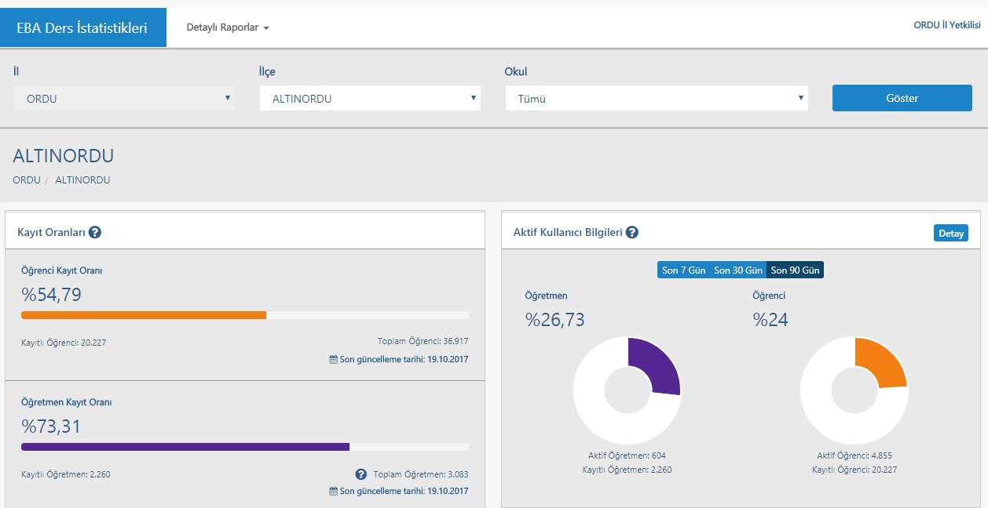
ALTINORDU İLÇESİ FATİH PROJESİ
PİLOT UYGULAMA KAPSAMINDA SAĞLANAN ETKİLEŞİMLİ TAHTALAR -2012
İLÇE | OKUL | ETKİLEŞİMLİ TAHTA
ALTINORDU | Ordu Merkez Fen Lisesi | 26
ALTINORDU | Ordu İmam Hatip Lisesi | 51
 |  | 77

FAZ-1 KAPSAMINDA SAĞLANAN ETKİLEŞİMLİ TAHTA-2012-2013
İLÇE | OKUL | ETKİLEŞİMLİ TAHTA
ALTINORDU | Ordu Lisesi | 40
ALTINORDU | Ordu Anadolu Lisesi | 25
ALTINORDU | Bilim Sanat Merkezi | 25
ALTINORDU | Ordu Anadolu İmam Hatip Lisesi | 51
ALTINORDU | Ordu İMKB Anadolu Öğretmen Lisesi | 28
ALTINORDU | Ordu Güzel Sanatlar ve Spor Lisesi | 20
ALTINORDU | Ordu Fen Lisesi | 26
ALTINORDU | Nuriye Halit Çebi Meslek Lisesi | 12
ALTINORDU | Ordu Başöğretmen Anadolu Lisesi | 28
ALTINORDU | Atatürk Anadolu Lisesi | 20
ALTINORDU | Fatih Anadolu Lisesi | 24
 |  | 299

FAZ-2 LOT-1 KAPSAMINDA LOT-1 SAĞLANAN ETKİLEŞİMLİ TAHTA-2014-2015
İLÇE | OKUL | ETKİLEŞİMLİ TAHTA
ALTINORDU | ATATÜRK MESLEKİ VE TEKNİK ANADOLU LİSESİ | 30
ALTINORDU | ORDU TEKNİK VE ENDÜSTRİ MESLEK LİSESİ | 80
ALTINORDU | CUMHURİYET ANADOLU LİSESİ | 38
ALTINORDU | ZUVER KAYA MESLEKİ VE TEKNİK ANADOLU LİSESİ | 38
ALTINORDU | KIZ TEKNİK VE MESLEK LİSESİ | 33
ALTINORDU | ALTINORDU BÜYÜKŞEHİR ANADOLU İMAM HATİP LİSESİ | 58
 |  | 277

FAZ-2 LOT-1 KAPSAMINDA LOT-1 SAĞLANAN ETKİLEŞİMLİ TAHTA-2014-2015
ALTINORDU | Durugöl İlkokulu | 40
ALTINORDU | Altınfındık İlkokulu | 29
ALTINORDU | Fatma Mağden Ortaokulu | 13
ALTINORDU | Başöğretmen Ortaokulu | 53
ALTINORDU | Hamdullah Suphi Tanrıöver Ortaokulu | 33
ALTINORDU | Hürriyet Ortaokulu | 39
ALTINORDU | Merkez Ortaokulu | 48
ALTINORDU | Şahincili Ortaokulu | 9
ALTINORDU | Saraycık Ortaokulu | 9
ALTINORDU | Gazi Ortaokulu | 21
ALTINORDU | Faruk Furtun Anaokulu | 10
ALTINORDU | Durugöl Ortaokulu | 43
ALTINORDU | Şehit Doğan Gökbulut İlkokulu | 28
ALTINORDU | Vilayetler Hizmet Birliği Adil Karlıbel İlkokulu | 13
ALTINORDU | Yunus Emre İmam Hatip Ortaokulu | 20
ALTINORDU | Atatürk Ortaokulu | 41
ALTINORDU | Haki Yener Ortaokulu | 25
ALTINORDU | Yeşilyurt Ahmet Karlıbel Ortaokulu | 12
ALTINORDU | 75. Yıl Cumhuriyet Ortaokulu | 25
ALTINORDU | 60. Yıl Ortaokulu | 29
ALTINORDU | Güzelordu Meliha-Lütfü Türkmen İlkokulu | 34
ALTINORDU | Vakıfbank Ortaokulu | 24
ALTINORDU | Altınordu İmam Hatip Ortaokulu | 3
ALTINORDU | Karşıyaka Vilayetler Hizmet Birliği Anaokulu | 5
ALTINORDU | Zuver Kaya Mes.Tek.A. L. | 1
ALTINORDU | Akyazı Çamsan Ortaokulu | 24
ALTINORDU | Karşıyaka Ortaokulu | 38
ALTINORDU | Kökenli Ortaokulu | 11
ALTINORDU | Karacaömer Ortaokulu | 14
ALTINORDU | Mehmet Akif Ersoy Ortaokulu | 22
ALTINORDU | 75.Yıl Anaokulu | 7
 |  | 723

FAZ-1 KAPSAMINDA SAĞLANAN ÇOK FONKSİYONLU YAZICI SAYISI
İLÇE | OKUL | ETKİLEŞİMLİ TAHTA
ALTINORDU | Ordu Lisesi | 1
ALTINORDU | Ordu Anadolu Lisesi | 1
ALTINORDU | Bilim Sanat Merkezi | 1
ALTINORDU | Ordu Anadolu İmam Hatip Lisesi | 1
ALTINORDU | Ordu İMKB Anadolu Öğretmen Lisesi | 1
ALTINORDU | Ordu Güzel Sanatlar ve Spor Lisesi | 1
ALTINORDU | Ordu Fen Lisesi | 1
ALTINORDU | Nuriye Halit Çebi Meslek Lisesi | 1
ALTINORDU | Ordu Başöğretmen Anadolu Lisesi | 1
ALTINORDU | Atatürk Anadolu Lisesi | 1
ALTINORDU | Fatih Anadolu Lisesi | 1
ALTINORDU | Ordu Merkez Fen Lisesi | 1
ALTINORDU | Ordu İmam Hatip Lisesi | 1
 |  | 13

Fatih Projesi Kapsamında Eğitime Alınan Öğretmen Sayısı
Uzaktan |  | İnsan Kaynakları Öğretmen Yetiştirme Bürosundan
Yüzyüze |  | İnsan Kaynakları Öğretmen Yetiştirme Bürosundan

EBA KULLANIM DURUMU-ALTINORDU

